关系图
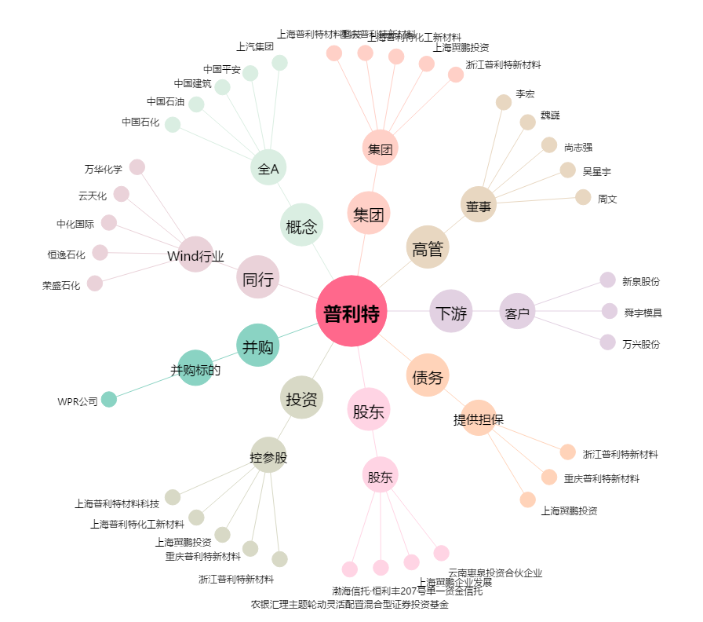
普利特[002324.SZ] - 关系概览图

